FORMATO GQ-016
PROPUESTA DE MEJORA | PROPUESTA DE MEJORA O INNOVACIÓN |  |  |  | REGISTRO
 |  |  |  |  | COPIA CONTROLADA
 |  |  |  |  | COD GQ-016-R | VERSION 0,5
 |  |  |  |  | FECHA 18-mar-21 | PAGINA 1 DE 1

Nombre de la propuesta: | Alternativa callback usuario CB
Nombre de la persona o equipo que genera la PM: | Juan Sebastian Riaño Rivera

SITUACIÓN INICIAL |  |  | SITUACIÓN FINAL
Las comunicaciones originadas por nosotros como técnicos a los usuarios de los CB, en función del contacto inicial de programación de visita, si bien se realizan desde medios corporativos, permiten al usuario identificar el CallerId de la llamada y guardarlo, suponiéndolo útil para un posible contacto futuro en caso de requerirlo, situación que se está presentando como se trató en la reunión y que define la problemática a resolver toda vez que esta práctica (el hecho que el técnico atienda la llamada y brinde el soporte telefónicamente) supone una alteración a los protocolos de atención ya que no media informe para la prestación del servicio vía OT, con las implicaciones que esto pueda generar ante el Cliente. |  |  | Se busca que toda llamada saliente(outbound) hacia usuarios de CB, tenga un unico identificador de llamada (callerid) a fin de que si el usuario CB retorna la llamada (callback) esta ingrese a un canal oficial evitando la comunicación directa usuario CB-tecnico, garantizando el protocolo de atención adecuado.

FOTO O DIBUJO INICIAL |  |  | FOTO O DIBUJO FINAL
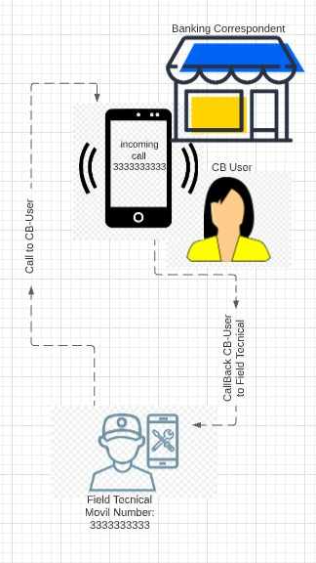 |  |  | 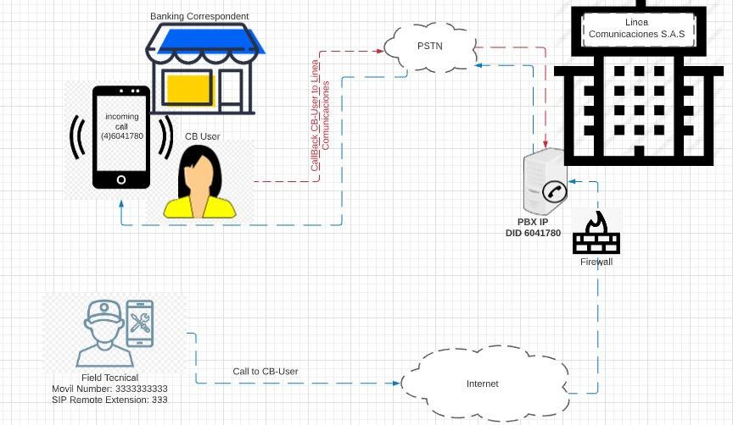

Objetivo: | Evitar que los usuarios CB contacten directamente a los técnicos de campo al tiempo que se le da un mejor manejo a sus devoluciones de llamadas, de suerte que se disponga de una opción de IVR para orientar a los usuarios que llamen a solicitar servicios (anuncio con instrucciones, atención del requerimiento, enlace con la línea del cliente(018000953344), entre otras opciones).
Alcance: | Inicialmente Proyecto Banca pero aplicable a otra área dada la escalabilidad de la solución. Se mejoraria la imagen coorporativa a partir de la atención de las llamadas entrantes a través del canal oficial(Linea PBX corporativa). Se evitaria las irregularidades actuales en el protocolo de atención al usuario CB forzando que cada prestación de servicio se realice vía OT.
Requerimientos: | De parte de TI tener la información sobre la implementación actual del sistema de telefonía para determinar si se puede utilizar los recursos existentes. En detalle se requiere: Planta telefónica SIP, Troncal telefónica SIP (preferiblemente), dispositivo de seguridad de borde (Firewall, UTM, etc), Dispositivos móviles con acceso a internet para los técnicos, Software de telefonía para los dispositivos (Softphone). Nota: Dependiendo de las condiciones actuales se presentarian 3 escenarios (Implementación de cero, Migración Análogo-Digital, Configuración), de ello depen de los tiempos y costos.

Elaborado por: Coordinadora Sistemas Integrados de Gestión Natalia Lopez Marin |  | Revisado por: Dirección de I+D Marlon Alberto Henandez Arboleda |  | Aprobado por: Director de procesos Walter Jimenez

